Hoja1
Avvisi Audiovisuales


Colonia Víctor F Ardon casa 6 Bloque D
Tegucigalpa M.D.C, Teléfono: 32490824
Correo. avvisiaudio@gmail.com RTN 08011996068335

COTIZACION DE SERVICIOS
 |  |  |  |  | Cotizacion N°
 |  |  |  |  | 2025-111

Avvisi Audiovisuales cuenta con gran experiencia en eventos de salón, publicidad y Marketing por lo cual se les dará una cotización puntual de los servicios requeridos.

Cliente |  | Grupo Q | Ejecutivo de Venta | Eufemio Martinez
Lugar del Evento |  | San Pedro / Camara de comercio e industrias de Cortes
Fecha Emitida | Tiempo | Fecha Cotizada | Tipo de evento |  | N° Invitados
2025-03-24 | 5 Horas | 4 y 5 de abril | Stand de Marca
Cantidad | Dias | Descripción |  | Unidad | Total
1 | 2 | Cuadrante de truss 9 m x 3 m a 2.5 de alto |  | L10,000.00 | L20,000.00
4 | 2 | Tiras led 2.50 x 0.50 |  | L2,500.00 | L20,000.00
1 | 2 | Totem led 2 x 3 metros estand shell |  | L3,500.00 | L7,000.00
1 | 2 | Pantalla led 1.5 x 2 metros estan Penzoil |  | L4,500.00 | L9,000.00
1 | 2 | Tira led de 9 x 0.50 |  | L7,000.00 | L14,000.00
20 | 2 | Luces Parled |  | L250.00 | L10,000.00
5 | 1 | Lonas impresas con ojetes |  | L3,500.00 | L17,500.00
6 | 2 | personal de staff y tecnicos |  | L1,000.00 | L12,000.00
1 | 1 | Transporte |  | L6,000.00 | L6,000.00
1 | 1 | Viaticos |  | L15,000.00 | L15,000.00
1 | 1 | Grama 9 x 4 para pase del stand |  | L8,000.00 | L8,000.00
 |  |  |  |  | L-
 |  |  |  |  | L-
TIEMPO DE MANTENIMIENTO DE OFERTA: 30 DÍAS
1) El uso del equipo dependerá del montaje a realizar según las especificaciones del
cliente tomando en cuenta lugar, número de personas y duración.
2) La siguiente es una descripción de algunos servicios dentro del presupuesto:
resupuesto, personal de staff, presupuesto de operación, impuestos y permisos del montaje.
3) Los precios en esta cotización están sujetos a cambios según la logística que se maneje por parte de la organización de la actividad. El 50% del adelanto antes del evento y el 50% faltante terminado el sound check y el montaje o una cantidad acordada entre las partes.
4) El caso de que se cancele el evento se tendrá que dar un aviso 4 das antes para la devolución del dinero.
5) Cualquier daño al equipo causado por los invitados o participantes del evento, se reconocerá un porcentaje del valor del mismo según la gravedad del caso.
6) Si surge alguna consulta puede comunicarse al 32490824 y visitar nuestra página de Facebook https://www.facebook.com/Avvisicorporation/
 |  |  |  | Sub Total | L138,500.00
 |  |  |  | ISV 15 % | L20,775.00
 |  |  |  | Sub Total | L159,275.00

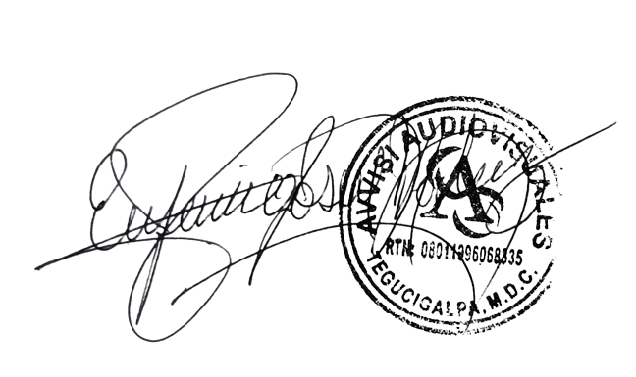

______________________________ Lic. Eufemio Josue Martinez Galo
Avvisi Audiovisuales
______________________________
Representante

